FCP展示会・商談会シート
ＦＣＰ展示会・商談会シート |  |  |  |  |  | 記入日 |  |  |  | 年 |  |  |  |  |  | ■ 出展企業紹介

 |  |  |  |  |  |  |  | 月 |  | 日 |  |  |  |  |  | 出展企業名 |  | 株式会社日昇堂

 |  |  |  |  |  |  |  |  |  |  |  | 第３.1版
■ 商品特性と取引条件 |  |  |  |  |  |  |  |  |  |  |  |  |  |  |  | 年間売上高 |  |  |  | 従業員数 （社員○名、パート○名など） | 約100名

商品名 | とろけるクッキーさくほろっ |  |  |  |  |  |  |  |  |  |  |  |  |  |  | 代表者氏名 |  | 長島 孝昌 |  |  | 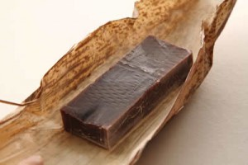 写真

 |  |  |  |  |  |  |  |  |  |  |  |  |  |  |  | メッセージ |  | 日本の光、日光の地に1937年の創業。昔ながらの羊羹、金鍔など上質な和菓子を中心に菓子処として多彩のおいしさを提供してきた当社。創業時からの製法と技と精神を守り、そこから生み出される新しい味。日光の素晴らしい思い出となり、日光悠久の時を感じる和菓子。2,009年10月、日光神橋御傍に「元祖日昇堂」を開店しました。
提供可能時期 （最もおいしい時期を（ ）内に記載） | 通年 |  |  |  | 賞味期限／消費期限 |  |  |  | 賞味期限 |  | 製造日から120日 |  | 消費期限 |  | D+0日

主原料産地 （漁獲場所等） | 砂糖（国内製造）他 |  |  |  | JANコード （13桁もしくは８桁） |  |  |  | 4994211581563

内容量 | 8個 |  |  |  | 希望小売価格 |  |  |  | 税抜 |  | ¥400 |  | 税込（切捨） |  | ¥432
 |  |  |  |  |  |  |  |  |  |  |  |  | 税率 | 8%
1ケースあたり入数 | 16個 |  |  |  | 保存温度帯 |  |  |  | 常温 |  |  |  |  |  |  | ホームページ |  | http://www.ganso-nisshodo.jp

発注リードタイム | その他（7日） |  |  |  | 販売エリアの制限 |  |  |  | ◯ 無 ● 有→ |  |  |  | 北海道、山陰、九州を除く |  |  | 会社所在地 | 〒 | 321－1261 | 日光市今市1447

最大・最小ケース納品単位 （◎ケース／日 など単位も記載） | 最大 | 50／月 | 最小 | ４ケース | ケースサイズ（重量） |  |  |  | 縦(㌢) × 横(㌢) × 高さ(㌢） |  |  |  |  |  | 重量（㌔） | 工場等所在地 | 〒
 |  |  |  |  |  |  |  |  | 35.0 |  | 29.0 |  | 12.5 |  | 2350g
認証等 （商品・工場・農場等） | □有機JAS □ISO ※ □HACCP ※ □農業生産工程管理(GAP) ※ |  |  |  |  |  |  |  |  |  |  |  |  |  |  | 担当者 |  |  |  | E - m a i l | info@nisshodo.jp

 | ☑その他(右に記入→) |  | HCCP取得準備中 |  |  |  |  |  |  |  |  |  |  |  |  | T E L |  | 0288-21-0533 |  | F A X | 0288-22-8033
 | ※印のものは、具体的な取得内容を記載 →

ターゲット | 売り先 |  | □外食 □中食 □商社・卸売 □メーカー □スーパーマーケット □百貨店 □その他小売 □ホテル・宴会・レジャー （□業務用対応可能 □ギフト対応可能 ） □その他 （右に記入→） |  |  |  |  |  |  |  |  |  |  |  |  | ■ 生産・製造工程アピールポイント ※農産品の場合は栽培面積・年間収穫量なども記載

 |  |  |  |  |  |  |  |  |  |  |  |  |  |  |  | 本年中のHCCP取得に向けて現在準備を進めております。工場内の整理整頓・清掃、製造工程について記録をとり食の安心・安全に取り組んでおります。品質管理の設備は金属探知機を使用しております。

 | お客様 （性別・年齢層など）

利用シーン （利用方法・おすすめレシピ等） | コーヒーや紅茶のお茶請けとして、おやつやお土産のもご利用いただけます。2個入の小袋が4個入っておりますので必要な量だけお召し上がりいただけます。

商品特徴 | ホワイトチョコに那須高原の牛乳を使用、お口でとろける新食感のクッキー。1袋2個のパックが4袋入っております。

 |  |  |  |  |  |  |  |  |  |  |  |  |  |  |  | 写 真
 |  |  |  |  |  |  |  |  |  |  |  |  |  |  |  | 写真 |  |  | 写真 |  | 写真
■ 商品写真

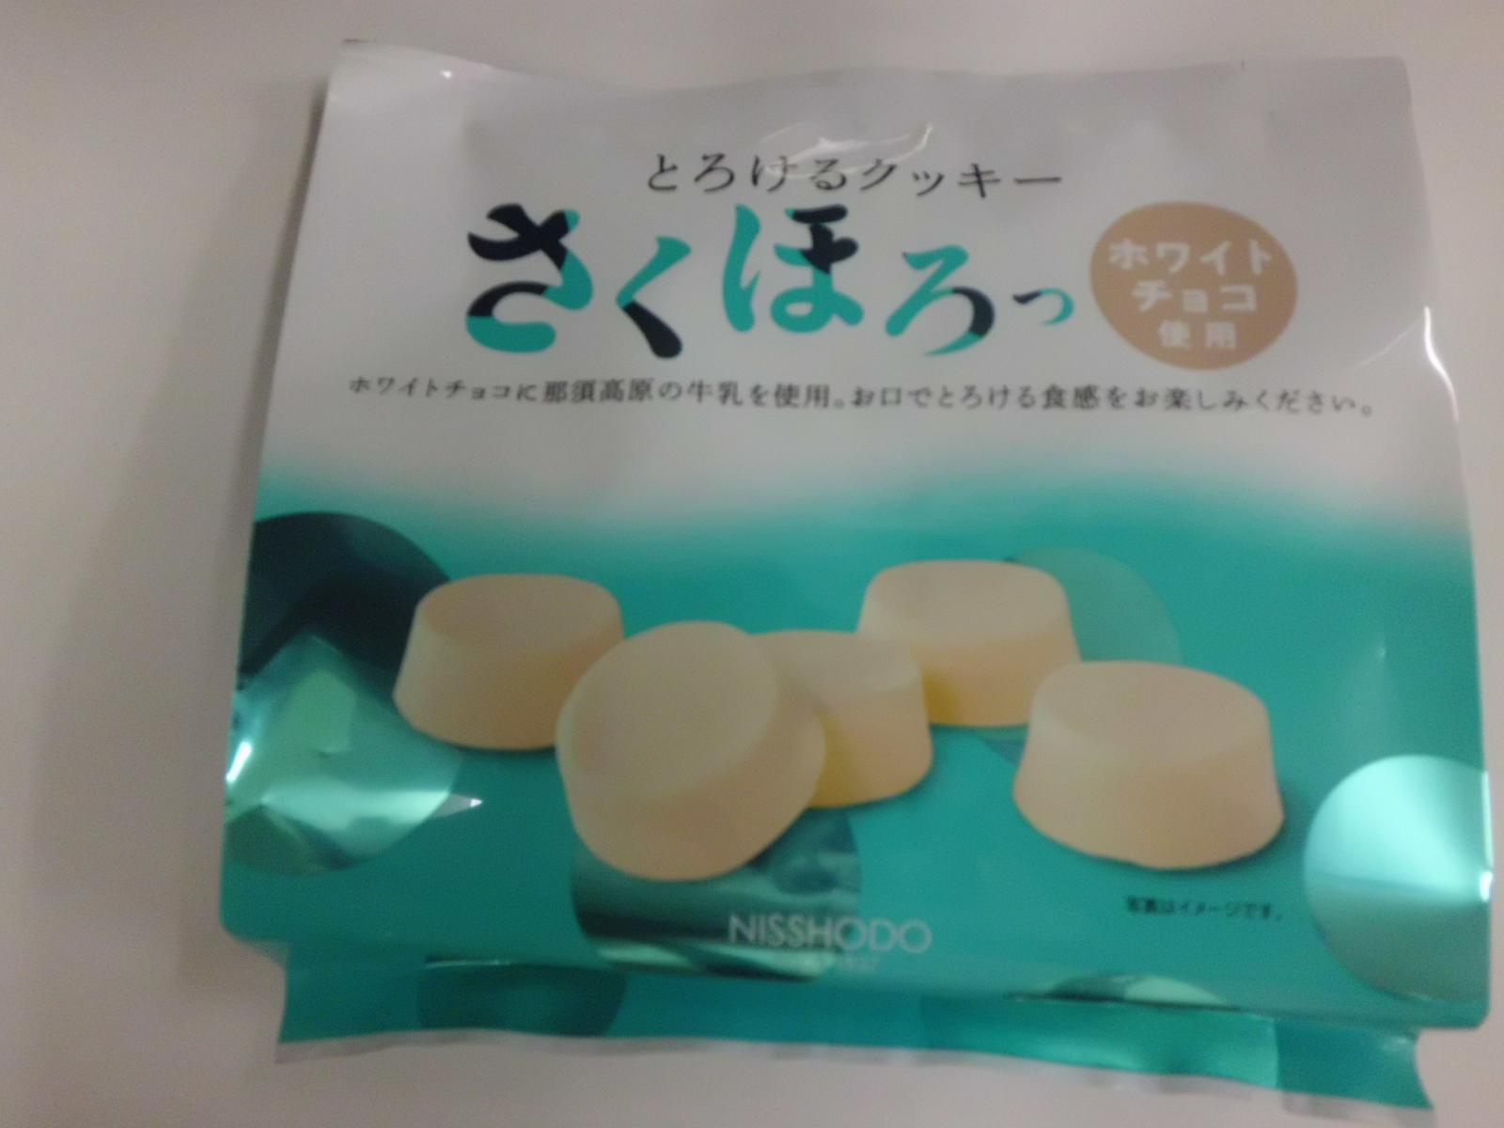 写真 商品の全体がわかる写真を貼付 |  |  |  |  | 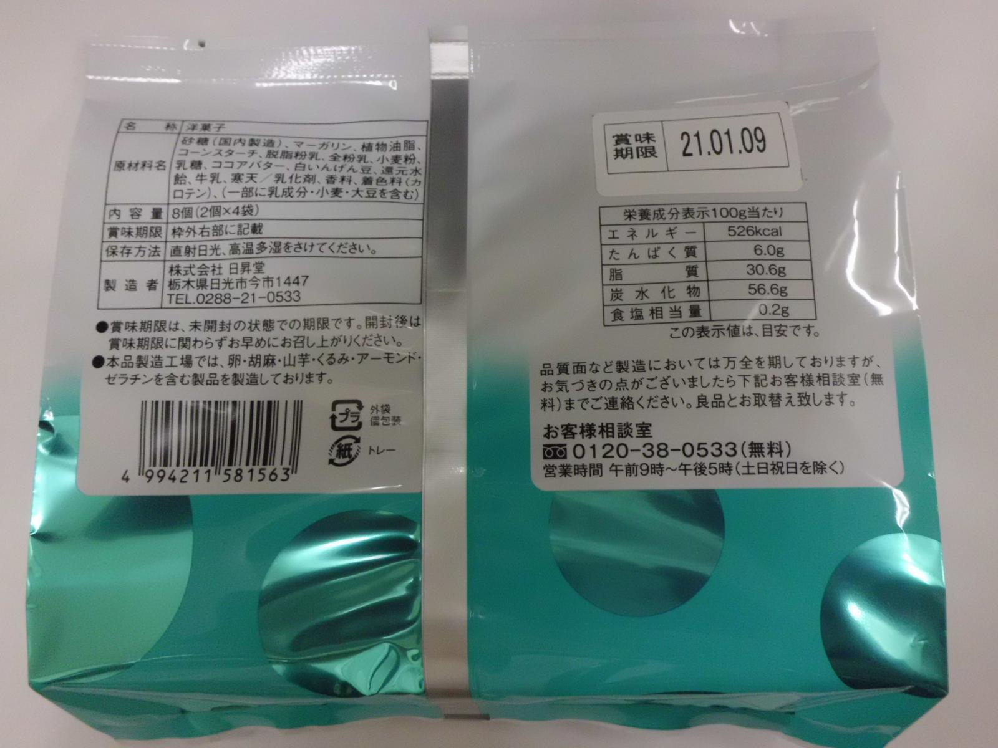 一括表示 （現物の写真を字が読めるように画像で貼付）

 |  |  |  |  |  |  |  |  |  |  |  |  |  |  |  | ■ 品質管理情報

 |  |  |  |  |  |  |  |  |  |  |  |  |  |  |  | 商品検査の有無 |  | ◯ 無 ● 有→具体的に | 衛生事業団に細菌検査を依頼、一般細菌、大腸菌、黄色ブドウ球菌

 |  |  |  |  |  |  |  |  |  |  |  |  |  |  |  | 衛生管理への取組 |  | 生産・製造 工程の管理 | とちぎHACCP取得準備中のためHACCPに基づいた衛生管理を行って参ります。安心・安全なお菓子作りに向けて取り組んでおります。

 |  |  |  |  | ア レ ル ギ ー 表 示 （ 特 定 原 材 料 ） ※使用している項目には☑が入っています。 |  |  |  |  |  |  |  |  |  |  |  |  | 従業員の管理

 |  |  |  |  | 表示義務有 |  | □えび □かに ☑小麦 □そば □卵 ☑乳 □落花生
 |  |  |  |  |  |  |  |  |  |  |  |  |  |  |  |  |  | 施設設備の管理
 |  |  |  |  | 表示を奨励 （任意表示） |  | □あわび □いか □いくら □オレンジ □カシューナッツ □キウイフルーツ □牛肉 □くるみ □ごま □さけ □さば ☑大豆 □鶏肉 □バナナ □豚肉 □まつたけ □もも □やまいも □りんご □ゼラチン □アーモンド

 |  |  |  |  |  |  |  |  |  |  |  |  |  |  |  | 危 機 管 理 体 制 |  | 担当者連絡先 | 担当者名または 担当部署名 |  | 連絡先

 |  |  |  |  | 備考 |  | （当商品以外にアレルゲンを扱っている場合はその旨を記入） |  |  |  |  |  |  |  |  |  |  | 危機管理に関する対応や生産物賠償責任保険(PL保険)の加入など | 緊急連絡網の確立。PL保険加入。
 |  |  |  |  |  |  | 本品製造工場では卵、胡麻、山芋、くるみ、アーモンド、ゼラチンを含む製品を製造しております。

※今後ＦＣＰ事務局がシート普及拡大のためにセミナー等で掲載内容の紹介を行うことについて 右欄に○をして下さい。（無記入の場合は紹介しません。） |  |  |  |  |  |  |  |  |  |  |  |  |  | 承諾 ・ 拒否 |  | このシートは農林水産省フード・コミュニケーション・プロジェクト（FCP）により、作成されました。詳しくはhttp://www.maff.go.jp/j/shokusan/fcp/index.htmlをご覧下さい。

